Hoja1
 |  |  |  |  |  | DISEÑO VIGAS DE ACOPLE
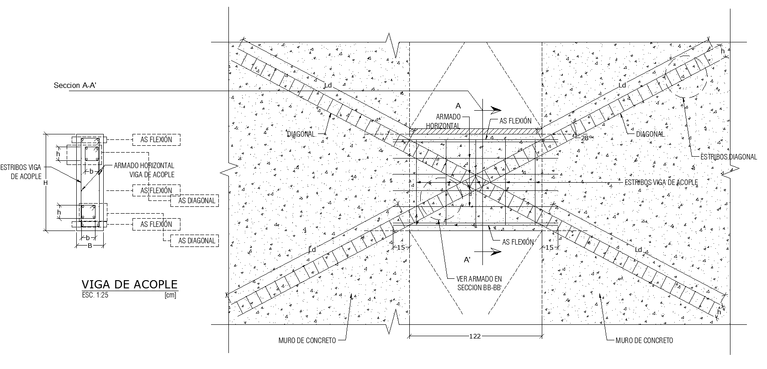

Viga de acople VA-N3-1 |  |  |  | Revisión diagonales
recubrimiento = | 4 | cm |  | L/H= | 2.40 | DISEÑAR COMO VIGA ESPECIAL
L= | 240 | cm |  | √f'c*Acw= | 101.98 | DISEÑAR COMO VIGA ESPECIAL
H= | 100 | cm
B = | 40 | cm
f'c = | 650 | kg/cm2
fy = | 4220 | kg/cm2
ϕ flexión | 0.9
ϕ cortante sin diagonal | 0.6 | ACI 9.3.4
ϕ cortante ref. diagonal | 0.85 | ACI 9.3.4
ϕVn Máx = | 229.71 | Ton |  |  |  |  |  | 1

Refuerzo longitudinal diagonal |  |  |  |  |  |  | 4428 | 1
Vu = | 82 | Ton | pasa sección
α aproximado = | 18.43 | °
α propuesto = | 18.5 | °
Avd= | 36.02 | cm2
Cantidad de varillas = | 6 |  | Cantidad | 2
Diámetro | #8 |  | Diámetro | #6
AS Diag. = | 36.13 | cm2

Estribos diagonal
fyt= | 4200 | kg/cm2
b = | 20.00 | cm
h = | 15.00 | cm
rec. = | 2.00 | cm
S mín = | 15.24 | cm
S propuesta | 11.00 | cm
Estribos en x |  |  | Estribos en y
21-4 aci | 5.31 | cm2 | 21-4 aci | 3.98 | cm2
21-5 aci | 3.06 | cm2 | 21-5 aci | 2.30 | cm2
Utilizar | 5.31 | cm2 | Utilizar | 3.98 | cm2
Ramas = | 2.00 |  | Ramas = | 2.00
As pór rama = | 2.66 | cm2 | As pór rama = | 1.99 | cm2

Diseño por flexión ACI318-1 21.5
Asmin Flex= | 18.559 | cm2 |  |  |  |  | 45.9
Cantidad de varillas = | 2 |  | Cantidad de varillas = | 1
Diámetro | #8 |  | Diámetro | #6
AS flex. propuesto = | 13.00 | cm2
Mu = | 80.00 | Ton.m
Mr = | 44.32 | Ton.m | no pasa

Estribos viga de acople
Separación = | 22.5 | cm | S máx = 30 cm
Ramas | 2
As = | 0.90 | cm2

Armado horizontal
AS h =. | 3.68 | cm | S máx = 30 cm
No. De varillas @ cara = | 4
As = | 0.92 | cm2
S = | 23.00 | cm

